注意事項
大会申し込み（大会冊子） エクセルデータの作成について

総務部 冊子作成グループ

「エクセルファイル」の入力について

①申込シートに記入
※注意：コピー＆貼り付け
※他の大会と枠・様式が異なる
②冊子用シートに「写真を貼る」
③冊子注文数シートに「●●冊」 と入力を忘れずに！
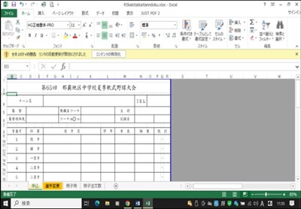

冊子用ページの確認

①申し込みシートからリンクされていますので、「冊子用シート」の名前などの文字に関しては「申込シート」に戻って編集してください。
②このシートでは最後に
写真を貼り付けてください。
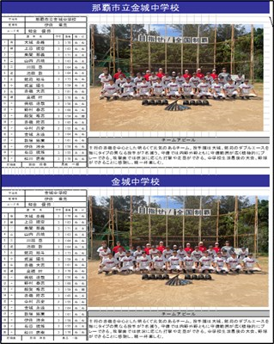

③上の段の名簿と同じ「名簿」と「写真」を下の段にも完成させてください。
冊子編集グループの仕事が何倍
も効率的になるので、上下が完成
した状態で提出してください。

※最後にメール送信について

①大会申し込み（エクセルデータ写真付きで提出）

②写真データ（jpegファイルで提出）

上の２点をメール送信（nahabaseball@yahoo.co.jp）

